Gràfics
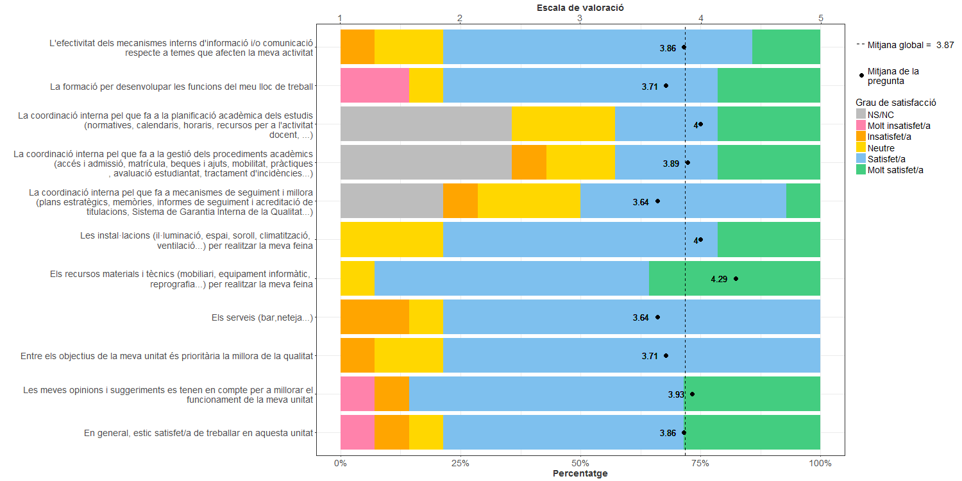
Enquesta de satisfacció del PAS de la Facultat de Matemàtiques i Estadística

Indica el teu grau de satisfacció amb:

